Rapport info
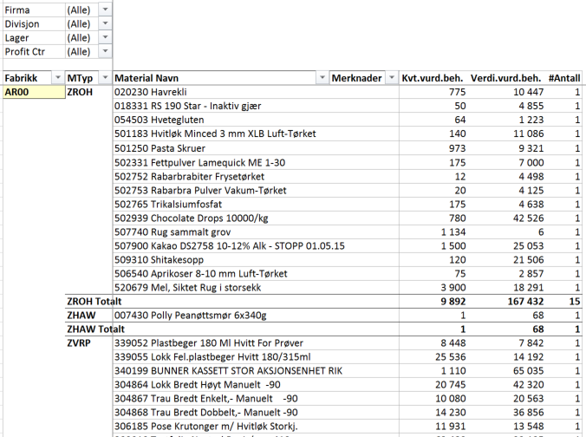

Materialer uten bevegelse

 | Trykk F10 for å vise utvalgsbilde

Rapporten Inneholder |  | Rapport Statistikker
- Lister alle materialer som ikke er brukt siden dato angitt - default 6 måneder
- Se på volumer og verdier.



Total – folderen gir kvantum i basisenheter, verdi og antall materialer
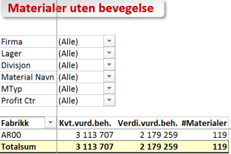

Fabrikk_MatType – folderen gir materialer uten bevegelse pr materialtype og material med samme

Total
Materialer uten bevegelse

Firma | (All)
Lager | (All)
Divisjon | (All)
Material Navn | (All)
MTyp | (All)
Profit Ctr | (All)

Fabrikk | Kvt.vurd.beh. | Verdi.vurd.beh. | #Materialer
FR00 | 0 | 0 | 2
Grand Total | 0 | 0 | 2

Fabrikk MatType
Materialer uten bevegelse

Firma | (All)
Divisjon | (All)
Lager | (All)
Profit Ctr | (All)

Fabrikk | MTyp | Material Navn | Merknader | Kvt.vurd.beh. | Verdi.vurd.beh. | #Antall
FR00 | ZROH | 018328 Sandwichbrød Mørkt 5 stk a1200gr |  | 0 | 0 | 2
 | ZROH Total |  |  | 0 | 0 | 2

Grand Total |  |  |  | 0 | 0 | 2

